상품제안서
러브라믹스 노마드 더블월 텀블러 | 상품코드: F18162

 |  |  |  |  |  |  | 02-412-0044 | www.easy1.co.kr
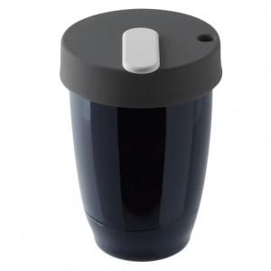 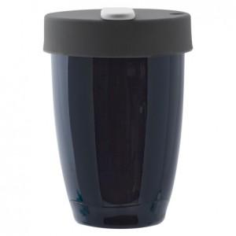 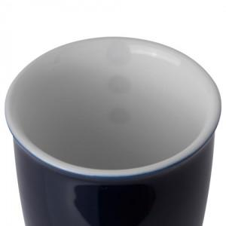

【상세/제작정보】 | <p><b style="color: rgb(102, 102, 102); font-family: &quot;Nanum Gothic&quot;, sans-serif; font-size: 13px;">러브라믹스</b><span style="color: rgb(102, 102, 102); font-family: &quot;Nanum Gothic&quot;, sans-serif; font-size: 13px;">는 견고함과 내구성이 뛰어난 제품으로</span></p><p><span style="color: rgb(102, 102, 102); font-family: &quot;Nanum Gothic&quot;, sans-serif; font-size: 13px;">도자기 테이블/키친웨어 개발에 혁신적인 아이디어를 불어 넣고자 끊임없이 노력하고 개발하는 홍콩브랜드입니다.</span><br style="color: rgb(102, 102, 102); font-family: &quot;Nanum Gothic&quot;, sans-serif; font-size: 13px;"><br style="color: rgb(102, 102, 102); font-family: &quot;Nanum Gothic&quot;, sans-serif; font-size: 13px;"><span style="color: rgb(102, 102, 102); font-family: &quot;Nanum Gothic&quot;, sans-serif; font-size: 13px;">◈ 러브라믹스의 커피잔은 SCAA 와 SCAE의 기준에 맞추어 제작되었습니다.</span><br style="color: rgb(102, 102, 102); font-family: &quot;Nanum Gothic&quot;, sans-serif; font-size: 13px;"><span style="color: rgb(102, 102, 102); font-family: &quot;Nanum Gothic&quot;, sans-serif; font-size: 13px;">◈ 두툼한 잔의 두께가 커피의 온도를 보호할 뿐만 아니라 입술에 닿는 느낌도 부드럽고 포근하답니다.</span><br style="color: rgb(102, 102, 102); font-family: &quot;Nanum Gothic&quot;, sans-serif; font-size: 13px;"><span style="color: rgb(102, 102, 102); font-family: &quot;Nanum Gothic&quot;, sans-serif; font-size: 13px;">◈ 높은 고온(1300℃)을 이겨낸, 무시무시한 내구성을 가지고 있습니다.^^</span><br style="color: rgb(102, 102, 102); font-family: &quot;Nanum Gothic&quot;, sans-serif; font-size: 13px;"><span style="color: rgb(102, 102, 102); font-family: &quot;Nanum Gothic&quot;, sans-serif; font-size: 13px;">◈ 식기세척기 &amp; 전자레인지 사용 가능해요</span><br style="color: rgb(102, 102, 102); font-family: &quot;Nanum Gothic&quot;, sans-serif; font-size: 13px;"><br style="color: rgb(102, 102, 102); font-family: &quot;Nanum Gothic&quot;, sans-serif; font-size: 13px;"><font color="#BF7D1E" style="font-family: &quot;Nanum Gothic&quot;, sans-serif; font-size: 13px;">!!주의!! - 이런 건 반품이 아니아니 아니되욧</font><br style="color: rgb(102, 102, 102); font-family:

【인쇄/포장옵션】 | / 포장불가능

【공급단가】 | 수량 | 30~ | 100~ | 300~ | 500~ | 1,000~
*VAT별도 | 단가 | 23,550원 | 22,680원 | 21,810원 | 20,940원 | 20,410원

【상품 URL】 | http://www.easy1.co.kr/src/goods_detail.php?gdno=18162

